商品信息
COCO Living Space｜洗面奶打泡器
来源：COCO_Living_Space_Shopee全量审计_持续更新.xlsx｜工作表：高销量商品｜Excel第20行｜商品ID：16694804948

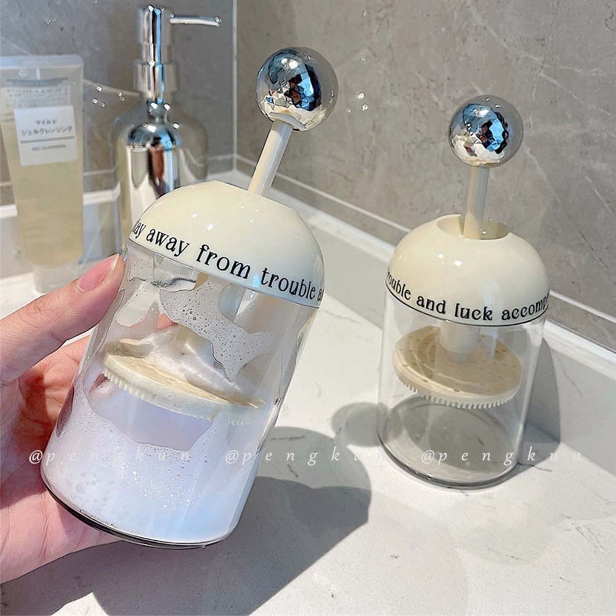
字段 | 内容 | 商品主图
序号 | 22
商品主图 | 见右侧嵌入主图
商品ID | 16694804948
商品中文名称 | 洗面奶打泡器
商品标题 | Facial cleanser foam maker Light luxury press facial cleanser mousse foam bottle Shampoo shower gel foam special facial maker Automatic rebound cup
Shopee链接 | https://shopee.com.my/Facial-cleanser-foam-maker-Light-luxury-press-facial-cleanser-mousse-foam-bottle-Shampoo-shower-gel-foam-special-facial-maker-Automatic-rebound-cup-i.115498741.16694804948
近月销量显示 | 15 Sold/Month
近月销量下限 | 15
列表价格显示 | RM10.48
列表最低价(MYR) | 10.48
列表评分 | 4.9
累计总销量显示 | 4k+ Sold
累计总销量下限 | 4,000
是否精确 | FALSE
详情价格显示 | RM10.48
详情价(MYR) | 10.48
详情评分 | 4.9
评论覆盖 | 51
好评主题 | 51
差评/风险主题 | 51
图片来源URL | https://down-my.img.susercontent.com/file/sg-11134201-7qve6-lhk16n34c4xa1a
1688链接 | https://detail.1688.com/offer/692374604817.html?share_token=W30t7kC5lqXVBaGgOikFE5ROJ1DQCN76QZ9s0+XbG4muJZfxzWl9Dg%3D%3D&__share_id=e51d070d-3e0c-4a00-aacd-a34ed1a93298&rpg-cnt=share.offerDetail&offerId=692374604817&__zhi_token=3ujzRgK007kad&spm=a262eq.8992535%2F20260803.5103953.0&forcePC=1785749372403
颜色/规格 | 奶油白+银色
长宽高 | 8cm/8cm/19cm
重量(g) | 150
单个成本 | 8.20
单个运费 | 3.50
国内段总价 | 11.70
国际头程
总成本估算
利润估算
预计毛利率估算
3个成本
3个运费
国内段总价2
国际头程2
总成本估算2
利润估算2
预计毛利率估算2
5个成本
5个运费
国内段总价3
国际头程3
总成本估算3
利润估算3
预计毛利率估算3
8个成本
8个运费
国内段总价4
国际头程4
总成本估算4
利润估算4
预计毛利率估算4

